Index
Set 202 : Input S-T

Indikator 20205 : Forschung und Entwicklung (F+E)-Aufwendungen der Privatwirtschaft

Verwendete Zeichen: .. Zahl unbekannt, weil (noch) nicht erhoben oder (noch) nicht berechnet
- Wird bei gerundete Zahlen verwendet und steht hier für den Wert absolut null. - 0 = Wert kleiner als 1 bei gerundete Zahlen
* Entfällt, weil trivial oder Begriffe nicht anwendbar
Intramuros-Forschung und Entwicklung (F+E)-Aufwendungen
G1 | Entwicklung 2000-2019
G260 | nach F+E-Wirtschaftszweig, 2019
T260 | nach F+E-Wirtschaftszweig, 2000-2019
G256 | nach F+E-Nutzniesserbranche, 2019
T256 | nach F+E-Nutzniesserbranche, 2012-2019
G219 | nach F+E-Ziel, 2019
T219 | nach F+E Ziel, 2000-2019
G404 | nach Region, 2019
T404 | nach Region, 2008-2019
T223 | nach Forschungsart, 2000-2019
T307 | nach Aufwandsart, 2000-2019
T202 | nach Finanzierungsquelle, 2000-2019

T1 | nach F+E-Wirtschaftszweig und F+E-Nutzniesserbranche, 2019
T4 | nach F+E-Wirtschaftszweig und Unternehmensgrösse, 2000-2019
T209 | nach F+E-Wirtschaftszweig und Forschungsart, 2000-2019
T5 | nach F+E-Wirtschaftszweig und Aufwandsart, 2000-2019
T6 | nach F+E-Wirtschaftszweig und F+E-Ziel, 2000-2019
T7 | nach F+E-Wirtschaftszweig und Finanzierungsquelle, 2000-2019
T8 | nach F+E-Wirtschaftszweig und Region, 2008-2019

Intramuros F+E-Aufwendungen für die Biotechnologie, für die Nanotechnologie und für die Software
T226 | nach F+E-Wirtschaftszweig, 2000-2019
T226(2) | nach F+E-Wirtschaftszweig und Technologie, 2000-2019

Extramuros-Forschung und Entwicklung (F+E)-Aufwendungen
G229 | nach Empfänger, 2000-2019
G227 | nach F+E-Wirtschaftszweig, 2019
T227 | nach F+E-Wirtschaftszweig, 2000-2019
T230 | nach F+E-Wirtschaftszweig und Empfänger, 2000-2019

Intramuros Forschung und Entwicklung (F+E)-Aufwendungen der Zweigniederlassungen von Schweizer Unternehmen im Ausland
G224 | nach F+E-Wirtschaftszweig, 2019
T224 | nach F+E-Wirtschaftszweig, 2000-2019
G225 | Intramuros-F+E-Aufwendungen und F+E-Aufwendungen im Ausland, 2000-2019

Forschung und Entwicklung (F+E)-Bruttoinlandaufwendungen der Privatwirtschaft
G2 | Internationaler Vergleich, 2004-2019
T2 | Internationaler Vergleich, 1998-2020 (in % des BIP)
T3 | Internationaler Vergleich, 1998-2020 (in % F+E-Bruttoinlandaufwendungen)

Definitionen und Kommentare: Siehe Indikator im Internet

© 2022 OFS-BFS-UST / WSA

G1
ind20205_G1 - F+E-Aufwendungen der Privatwirtschaft |  |  |  |  |  | Zurück zum Index

Intramuros-F+E-Aufwendungen, 2000-2019 1
in Millionen Franken, zu laufenden Preisen

Intramuros-F+E-Aufwendungen | 2019 | 2017 | 2015 | 2012 | 2008 | 2004 | 2000

Nominalwerte | 15454 | 14120 | 13961 | 12819 | 11979 | 9659 | 7888

1 Da einige Unternehmen bei der letzten Datenerhebung ihre Antworten für vergangene Erhebungen berichtigt haben, mussten die Daten von 2012, 2015 und 2017 revidiert werden.
Quelle: BFS – Forschung und Entwicklung (F+E) in der Privatwirtschaft
© BFS
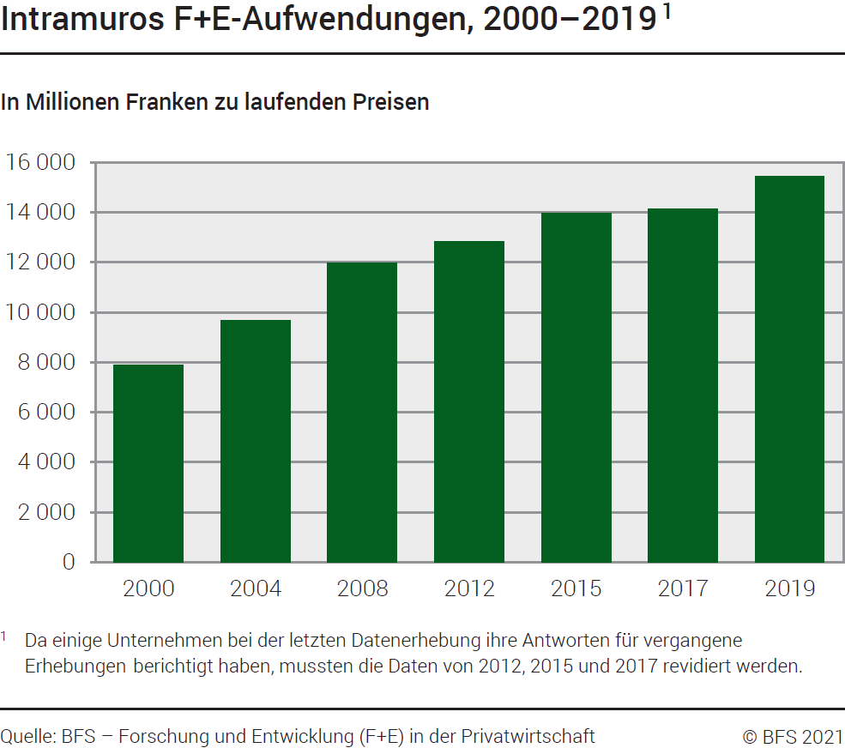

G260
Ind20205_G260 - F+E-Aufwendungen der Privatwirtschaft |  |  | Zurück zum Index

Intramuros-F+E-Aufwendungen, nach F+E-Wirtschaftszweig, 2019
In Millionen Franken zu laufenden Preisen und in %

F+E-Wirtschaftszweig | Millionen Franken | %

Nahrungsmittel | 79 | 0.5
Chemie | 510 | 3
Pharma | 5164 | 33
Metall | 381 | 2
Maschinen | 1731 | 11
Hochtechnologieinstrumente | 913 | 6
IKT1-Fabrikation | 1119 | 7
IKT1-Dienstleistungen | 639 | 4
Forschung und Entwicklung | 1999 | 13
Andere | 2918 | 19
Total | 15454 | 100

1 IKT: Informations- und Kommunikationstechnologien.
Quelle: BFS – Forschung und Entwicklung (F+E) in der Privatwirtschaft
© BFS

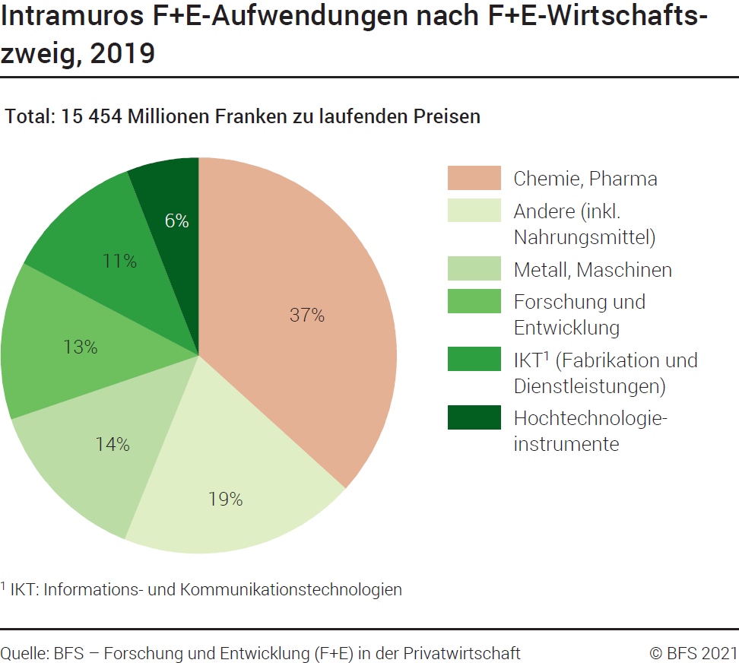

G256
 | Ind20205_G256 - F+E-Aufwendungen der Privatwirtschaft |  |  | Zurück zum Index

 | Intramuros F+E-Aufwendungen, nach F+E-Nutzniesserbranche 1, 2019
 | In Millionen Franken zu laufenden Preisen und in %

 | F+E-Nutzniesserbranche 1 | Millionen Franken | %
 | Nahrungsmittel | 1079 | 7
 | Chemie | 635 | 4
 | Pharma | 6800 | 44
 | Metall | 333 | 2
 | Maschinen | 2086 | 13
 | Hochtechnologieinstrumente | 1593 | 10
 | IKT2-Fabrikation | 415 | 3
 | IKT2-Dienstleistungen | 800 | 5
 | Andere | 1713 | 11

 | Total | 15454 | 100

1 Um eine angemessene ökonomische Interpretation der Ergebnisse zu ermöglichen, hat das BFS im Jahr 2012 zwei Unterteilungen der Intramuros-F+E-Aufwendungen nach Wirtschaftszweig vorgenommen: Diese werden nach F+E-Wirtschaftszweig (F+E-Durchführendezweige) sowie nach F+E-Nutzniesserbranche (Zweige verwendende F+E in ihrer Produktion) aufgegliedert.
2 IKT: Informations- und Kommunikationstechnologien.
 | Quelle: BFS – Forschung und Entwicklung (F+E) in der Privatwirtschaft
 | © BFS
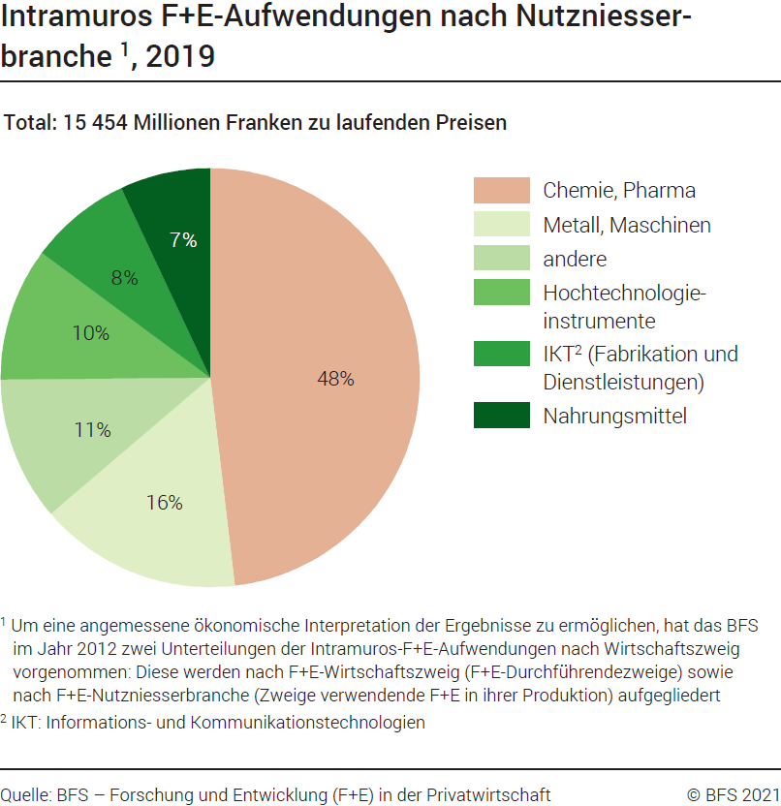

G219
Ind20205_G219 - F+E-Aufwendungen der Privatwirtschaft |  | Zurück zum Index

Intramuros-F+E-Aufwendungen, nach F+E-Ziel, 2019
In Millionen Franken zu laufenden Preisen und in %

F+E-Ziel | Millionen Franken | %

Gesundheit | 8104 | 52
Industrielle Produktion und Technologie | 4642 | 30
Energie | 513 | 3
Umwelt | 375 | 2
Landwirtschaft 1 | 303 | 2
Verteidigung | 103 | 1
Andere Ziele | 1413 | 9

Total | 15454 | 100

Quelle: BFS – Forschung und Entwicklung (F+E) in der Privatwirtschaft
© BFS

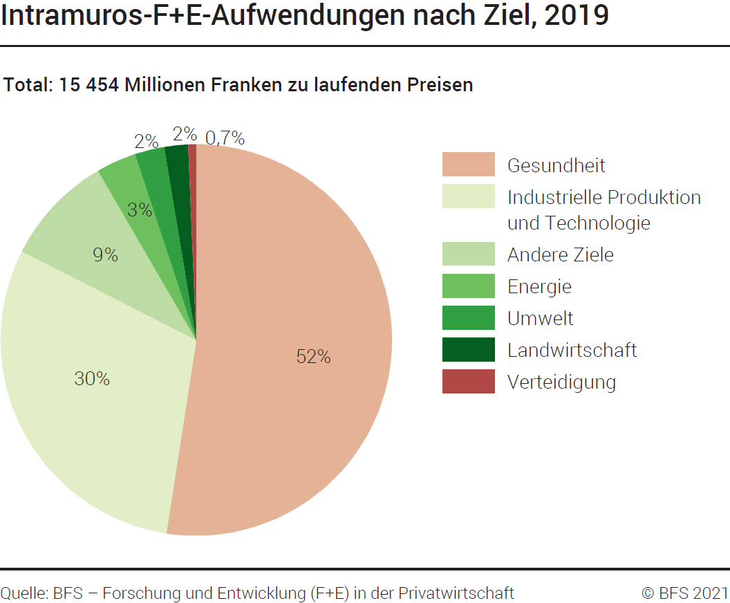

G404
Ind20205_G404 - F+E-Aufwendungen der Privatwirtschaft |  |  | Zurück zum index

Intramuros F+E-Aufwendungen, nach Region, 2019
In Millionen Franken zu laufenden Preisen und in %

Region | Millionen Franken | %
Genferseeregion | 2157 | 14
Espace Mittelland | 1857 | 12
Nordwestschweiz | 6459 | 42
Zürich | 1830 | 12
Ostschweiz | 1677 | 11
Zentralschweiz | 1341 | 9
Tessin | 133 | 1
Total | 15454 | 100

Quelle: BFS – Forschung und Entwicklung (F+E) in der Privatwirtschaft
© BFS

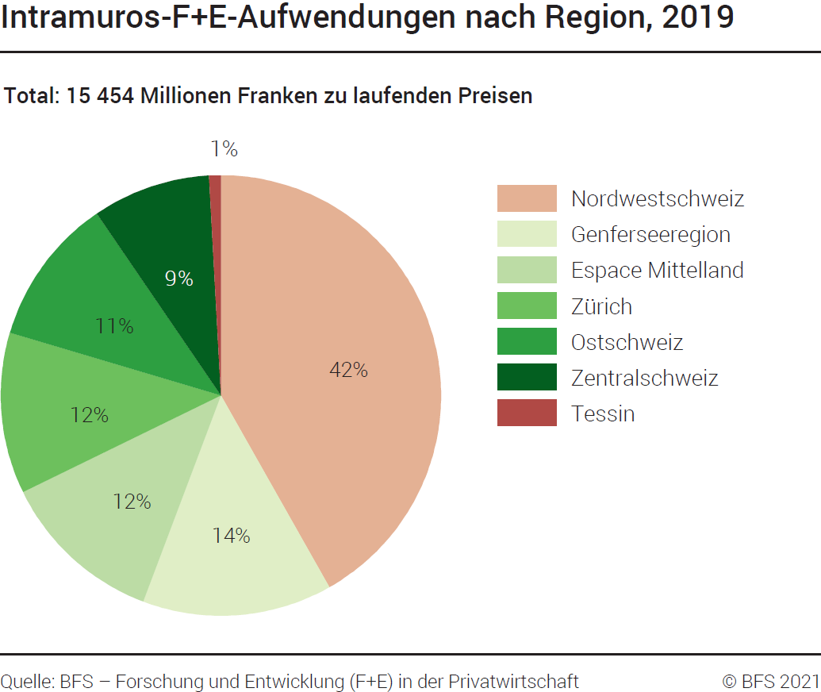

G229
Ind20205_G229 - F+E-Aufwendungen der Privatwirtschaft |  |  |  |  |  |  |  |  |  |  |  |  | Zurück zum Index

Extramuros-F+E-Aufwendungen 1 nach Empfänger, 2000-2019 2
In Millionen Franken zu laufenden Preisen und in %

Empfänger | 2019 | 2017 | 2015 | 2012 | 2008 | 2004 | 2000 | 2019 | 2017 | 2015 | 2012 | 2008 | 2004 | 2000

 | Millions de francs |  |  |  |  |  |  | %

Andere Unternehmen | 1524 | 1272 | 582 | 550 | 771 | 1053 | 428 | 18 | 15 | 10 | 19 | 25 | 27 | 25
Hochschulen | 88 | 78 | 58 | 59 | 91 | 259 | 125 | 1 | 1 | 1 | 2 | 3 | 7 | 7
Andere Organisationen in der Schweiz | 43 | 49 | 38 | 29 | 50 | 96 | 38 | 1 | 1 | 1 | 1 | 2 | 3 | 2
Ausland | 6760 | 6997 | 5219 | 2281 | 2223 | 2428 | 1142 | 80 | 83 | 89 | 78 | 71 | 63 | 66

Total | 8415 | 8396 | 5897 | 2920 | 3136 | 3836 | 1733 | 100 | 100 | 100 | 100 | 100 | 100 | 100

1 Die Aufwendungen zur Erwerb von Patenten und Lizenzen sind nicht in den extramuros F+E-Aufwendungen inbegriffen.
2 Da einige Unternehmen bei der letzten Datenerhebung ihre Antworten für vergangene Erhebungen berichtigt haben, mussten die Daten von 2012, 2015 und 2017 revidiert werden.
Bemerkung: Die Extramuros-Aufwendungen setzen sich aus F+E-Aufträgen und F+E-Beiträgen zusammen. Bis 2015 wurden lediglich die F+E-Aufträge nach Empfänger aufgeschlüsselt; sämtliche F+E-Beiträge wurden unter «weitere Organisationen in der Schweiz» erfasst. Seit 2015 ist auch die Aufgliederung der F+E-Beiträge nach Empfänger möglich und wird angewendet.
Quelle: BFS – Forschung und Entwicklung (F+E) in der Privatwirtschaft
© BFS
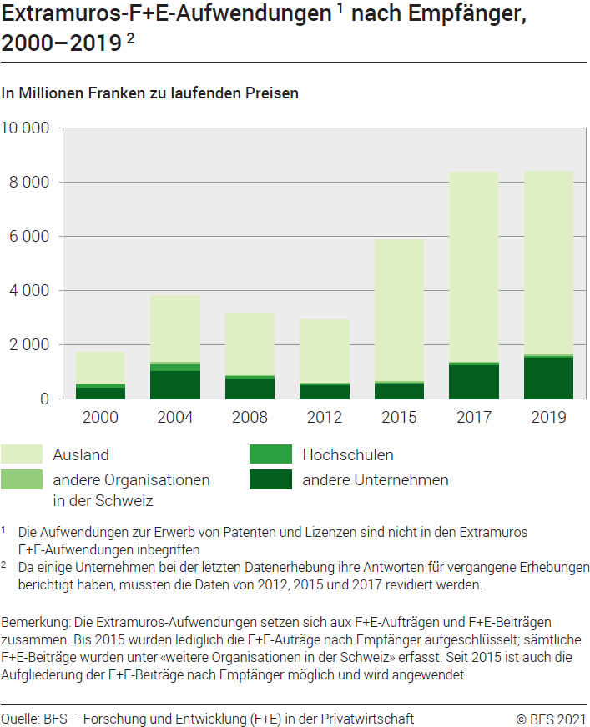

G227
Ind20205_G227 - F+E-Aufwendungen der Privatwirtschaft |  |  | Zurück zum Index

Extramuros-F+E-Aufwendungen 1, nach F+E-Wirtschaftszweig, 2019
In Millionen Franken zu laufenden Preisen und in %

F+E-Wirtschaftszweig | Millionen Franken | %

Nahrungsmittel | 15 | 0.2
Chemie | 17 | 0.2
Pharma | 5,573 | 66
Metall | 110 | 1.3
Maschinen | 165 | 2
Hochtechnologieinstrumente | 142 | 2
IKT2-Fabrikation | 88 | 1
IKT2-Dienstleistungen | 65 | 1
Forschung und Entwicklung | 1,003 | 12
Andere | 1,237 | 15

Total | 8,415 | 100

1 Die Aufwendungen zur Erwerb von Patenten und Lizenzen sind nicht in den extramuros F+E-Aufwendungen inbegriffen.
2 IKT: Informations- und Kommunikationstechnologien.
Quelle: BFS – Forschung und Entwicklung (F+E) in der Privatwirtschaft

© BFS
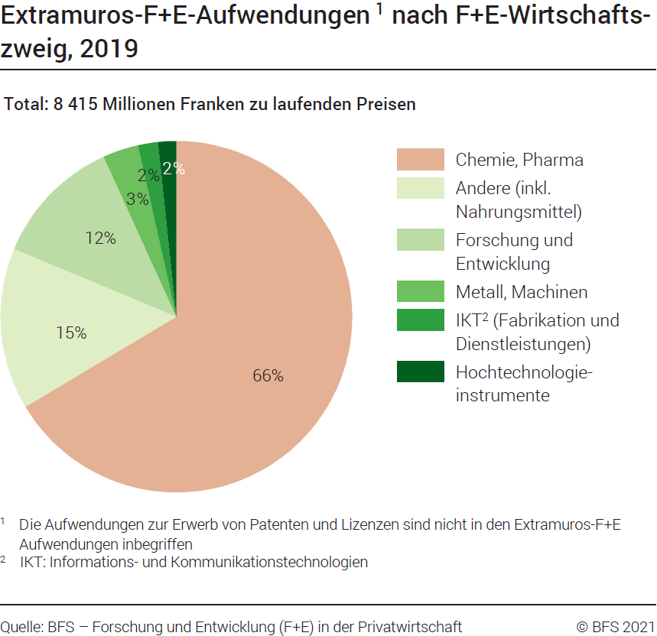

G224
Ind20205_G224 - F+E-Aufwendungen der Privatwirtschaft |  |  | Zurück zum Index

Intramuros F+E-Aufwendungen der Zweigniederlassungen von Schweizer Unternehmen im Ausland, nach F+E-Wirtschaftszweig, 2019
In Millionen Franken und in %

Wirtschaftszweig | Millionen Franken | %

Nahrungsmittel | 0.7 | 0.004
Chemie | 46 | 0.3
Pharma | 12317 | 78
Metall | 1 | 0.005
Maschinen | 264 | 2
Hochtechnologieinstrumente | 71 | 0
IKT1-Fabrikation | 1637 | 10
IKT1-Dienstleistungen | 182 | 1
Forschung und Entwicklung | 352 | 2
Andere | 892 | 6

Total | 15763 | 100

1 IKT: Informations- und Kommunikationstechnologien.
Quelle: BFS – Forschung und Entwicklung (F+E) in der Privatwirtschaft
© BFS

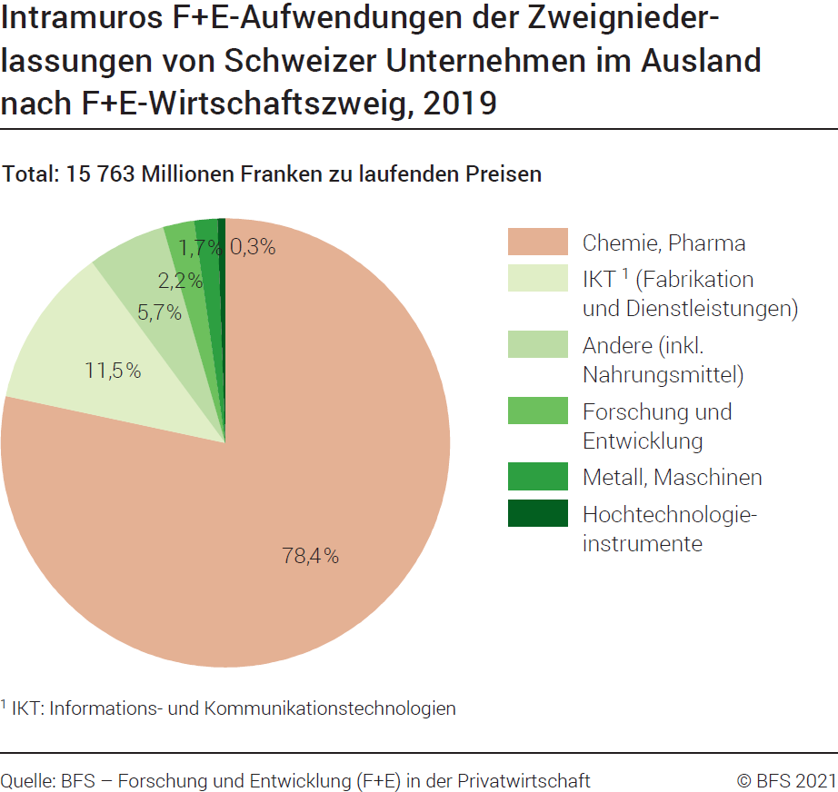

G225
Ind20205_G225 - F+E-Aufwendungen der Privatwirtschaft |  |  |  |  |  | Zurück zum Index

Intramuros-F+E-Aufwendungen und F+E-Aufwendungen im Ausland, 2000-2019 1
In Millionen Franken zu laufenden Preisen

F+E-Aufwendungen | 2000 | 2004 | 2008 | 2012 | 2015 | 2017 | 2019

Intramuros-F+E-Aufwendungen | 7888 | 9659 | 11979 | 12819 | 13961 | 14120 | 15454
F+E-Aufwendungen im Ausland | 9788 | 9604 | 15145 | 14640 | 15316 | 15348 | 15763

1 Da einige Unternehmen bei der letzten Datenerhebung ihre Antworten für vergangene Erhebungen berichtigt haben, mussten die Daten von 2012, 2015 und 2017 revidiert werden.
Quelle: BFS – Forschung und Entwicklung (F+E) in der Privatwirtschaft
© BFS

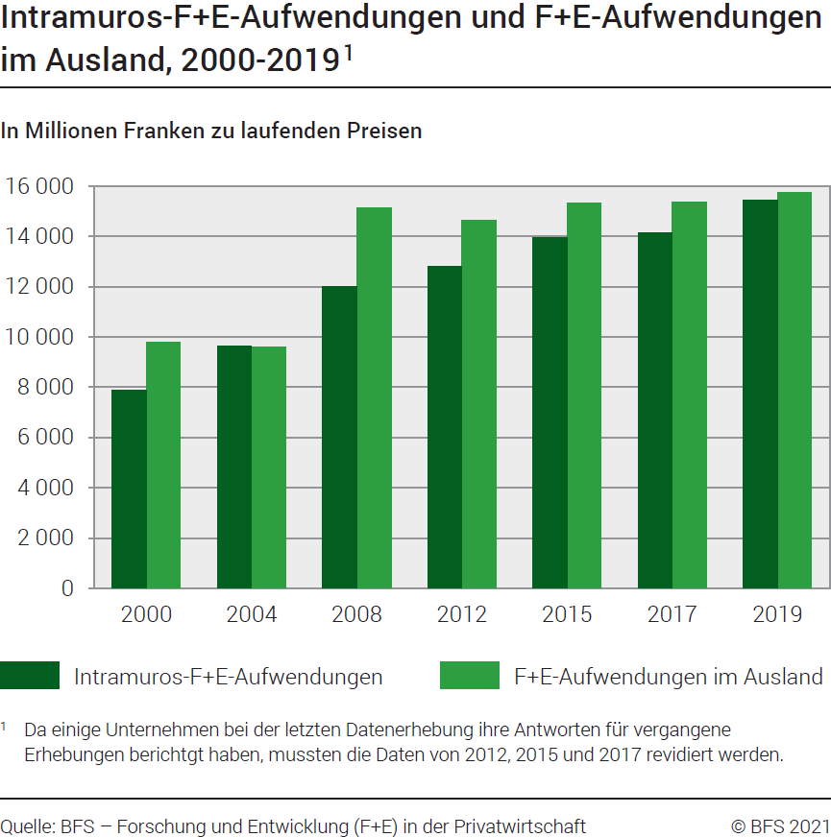

G2
Ind20205_G2 - F+E-Aufwendungen der Privatwirtschaft |  |  |  |  | Zurück zum Index

F+E-Bruttoinlandaufwendungen der Privatwirtschaft im internationalen Vergleich, 2004-20191
In % des BIP

Land | 2019 | 2017 | 2015 | 2012 | 2008 | 2004

Vereinigtes Königreich | 1.15 | 1.13 | 1.08 | 0.99 | 0.99 | 0.96
EU 2 | 1.40 | 1.34 | 1.28 | 1.23 | 1.11 | 1.05
Frankreich | 1.44 | 1.44 | 1.44 | 1.44 | 1.29 | 1.32
Dänemark | 1.79 | 1.86 | 1.94 | 1.95 | 1.94 | 1.65
Total OECD | 1.81 | 1.68 | 1.62 | 1.53 | 1.54 | 1.39
Finnland | 1.84 | 1.78 | 1.91 | 2.34 | 2.63 | 2.32
Schweiz | 2.13 | 2.04 | 2.07 | 1.98 | 1.94 | 1.92
Deutschland | 2.18 | 2.11 | 2.01 | 1.96 | 1.81 | 1.70
Belgien | 2.33 | 1.87 | 1.70 | 1.59 | 1.32 | 1.26
Vereinigte Staaten | 2.38 | 2.14 | 2.02 | 1.86 | 1.97 | 1.70
Schweden | 2.43 | 2.40 | 2.24 | 2.19 | 2.57 | 2.47
Japan | 2.54 | 2.49 | 2.54 | 2.43 | 2.58 | 2.24
Südkorea | 3.72 | 3.41 | 3.08 | 3.00 | 2.25 | 1.87
Israël | 4.61 | 4.09 | 3.63 | 3.49 | 3.60 | 3.11

1 Da einige Unternehmen bei der letzten Datenerhebung ihre Antworten für vergangene Erhebungen berichtigt haben, mussten die Daten von 2012, 2015 und 2017 revidiert werden.
2 Zusammenstellung der EU am 1.2.2020
Quelle : OECD, MSTI Datenbank. Abteilung STI / EAS, Paris, März 2022
© BFS

